Sheet1
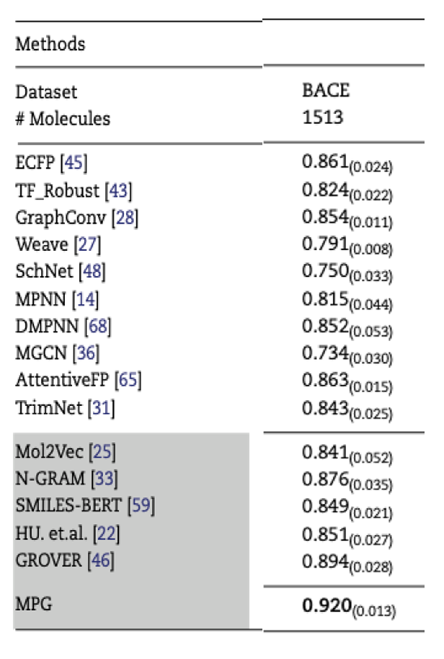

来源 | Model | AUC
艳丽 | lr | 0.87
艳丽 | gbc | 0.87
艳丽 | et | 0.87
艳丽 | lightgbm | 0.86
艳丽 | ada | 0.81
艳丽 | dt | 0.74
艳丽 | lda | 0.74
艳丽 | nb | 0.68
艳丽 | qda | 0.5
艳丽 | dummy | 0.5
艳丽 | ridge | 0
艳丽 | XGB | 0.88
艳丽 | SVM | 0.88
艳丽 | RF | 0.88
艳丽 | KNN | 0.87
艳丽 | MLP | 0.89
艳丽 | GNN | 0.84
文献 | ECFP | 0.861
文献 | TF_Robust | 0.824
文献 | GraphConv | 0.854
文献 | Weave | 0.791
文献 | SchNet | 0.75
文献 | MPNN | 0.815
文献 | DMPNN | 0.852
文献 | MGCN | 0.734
文献 | AttentiveFP | 0.863
文献 | TrimNet | 0.843
文献 | Mol2Vec | 0.841
文献 | N-GRAM | 0.876
文献 | SMILES-BERT | 0.849
文献 | HU.et.al | 0.851
文献 | GROVER | 0.894
王俊发表文章 | MPG | 0.92

